商品信息
COCO Living Space｜郁金香花朵化妆刷收纳桶
来源：COCO_Living_Space_Shopee全量审计_持续更新.xlsx｜工作表：高销量商品｜Excel第69行｜商品ID：23763110540

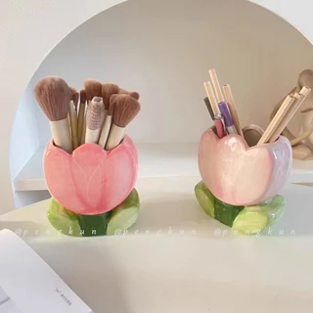
字段 | 内容 | 商品主图
序号 | 174
商品主图 | 见右侧嵌入主图
商品ID | 23763110540
商品中文名称 | 郁金香花朵化妆刷收纳桶
商品标题 | Tulip Ceramic Ornaments Send Girlfriends Birthday Gifts ins Style High-value Pen Holder Makeup Brush Bucket Desktop Storage
Shopee链接 | https://shopee.com.my/Tulip-Ceramic-Ornaments-Send-Girlfriends-Birthday-Gifts-ins-Style-High-value-Pen-Holder-Makeup-Brush-Bucket-Desktop-Storage-i.115498741.23763110540
近月销量显示 | 4 Sold/Month
近月销量下限 | 4
列表价格显示 | RM18.26
列表最低价(MYR) | 18.26
列表评分 | 4.9
累计总销量显示 | 938 Sold
累计总销量下限 | 938
是否精确 | TRUE
详情价格显示 | RM18.26
详情价(MYR) | 18.26
详情评分 | 4.9
评论覆盖 | 51
好评主题 | 51
差评/风险主题 | 51
图片来源URL | https://down-my.img.susercontent.com/file/sg-11134201-7rbnl-lpew2m4z7t3c9e@resize_w320_nl.webp
1688链接 | https://detail.1688.com/offer/750645135713.html?share_token=W30t7kC5lqXVBaGgOikFE5ROJ1DQCN76QZ9s0+XbG4muJZfxzWl9Dg%3D%3D&__share_id=5fa41bab-cfb8-4fce-9d00-c334e9373c2b&rpg-cnt=share.offerDetail&offerId=750645135713&__zhi_token=1134m3Y96IHau&spm=a262eq.8992535%2F20260804.5103953.0&forcePC=1785858613840
颜色/规格 | 郁金香粉 郁金香紫 郁金香黄 郁金香红 花朵紫 花朵粉 花朵红 花朵蓝 大花朵红 大花朵紫
长宽高 | 郁金香 11.3cm/6.9cm/12.2cm 花朵 10.9cm/7.1cm/12.4cm 大花朵 13.2cm/5.8cm/12.6cm
重量(g) | 400
单个成本 | 9.50
单个运费 | 4.00
国内段总价 | 13.50
国际头程
总成本估算
利润估算
预计毛利率估算
3个成本
3个运费
国内段总价2
国际头程2
总成本估算2
利润估算2
预计毛利率估算2
5个成本
5个运费
国内段总价3
国际头程3
总成本估算3
利润估算3
预计毛利率估算3
8个成本
8个运费
国内段总价4
国际头程4
总成本估算4
利润估算4
预计毛利率估算4

